行政事業レビューシート
 |  |  |  |  |  |  |  |  |  |  |  |  |  |  |  |  |  |  |  |  |  |  |  | 事業番号 |  |  |  |  |  | 0104
令和2年度行政事業レビューシート |  |  |  |  |  |  |  |  |  |  |  |  |  |  |  |  |  |  |  |  |  |  | （ | 環境省 |  |  |  |  |  |  |  |  | ）
事業名 |  |  |  | アスベスト飛散防止総合対策費 |  |  |  |  |  |  |  |  |  |  | 担当部局庁 |  |  |  |  | 水・大気環境局 |  |  |  |  |  |  |  | 作成責任者
事業開始年度 |  |  |  | 平成１０年度 |  |  |  |  | 事業終了 （予定）年度 |  |  |  | 終了予定なし |  | 担当課室 |  |  |  |  | 大気環境課 |  |  |  |  |  |  |  | 大気環境課長 長坂 雄一
会計区分 |  |  |  | 一般会計
根拠法令 （具体的な 条項も記載） |  |  |  | 石綿による健康被害の救済に関する法律案及び石綿による健康等に係る被害の防止のための大気汚染防止法等の一部を改正する法律案に対する附帯決議（平成18年2月3日参議院環境委員会） |  |  |  |  |  |  |  |  |  |  | 関係する 計画、通知等 |  |  |  |  | アスベスト問題に係る総合政策 （「アスベスト問題に関する関係閣僚会合」決定）
主要政策・施策 |  |  |  | - |  |  |  |  |  |  |  |  |  |  | 主要経費 |  |  |  |  | その他の事項経費
事業の目的 （目指す姿を簡潔に。3行程度以内） |  |  |  | アスベストによる大気汚染の状況を把握し、国民に情報提供するとともに、建築物の解体等に伴う飛散を防止する対策を推進する。
事業概要 （5行程度以内。別添可） |  |  |  | 大気環境中におけるアスベスト濃度を全国で測定し、アスベストによる大気汚染の状況を把握する。また、得られた知見からアスベスト飛散防止対策のさらなる推進を行う。
実施方法 |  |  |  | 委託・請負
予算額・ 執行額 （単位:百万円） |  |  |  |  |  |  |  |  |  |  | 平成29年度 |  |  | 30年度 |  |  |  |  | 令和元年度 |  |  |  |  |  | 2年度 |  |  |  | 3年度要求
 |  |  |  | 予算の状況 |  | 当初予算 |  |  |  |  | 61 |  |  | 61 |  |  |  |  | 72 |  |  |  |  |  | 162 |  |  |  | 224
 |  |  |  |  |  | 補正予算 |  |  |  |  | - |  |  | - |  |  |  |  | - |  |  |  |  |  | -
 |  |  |  |  |  | 前年度から繰越し |  |  |  |  | - |  |  | - |  |  |  |  | - |  |  |  |  |  | -
 |  |  |  |  |  | 翌年度へ繰越し |  |  |  |  | - |  |  | - |  |  |  |  | - |  |  |  |  |  | -
 |  |  |  |  |  | 予備費等 |  |  |  |  | - |  |  | - |  |  |  |  | - |  |  |  |  |  | -
 |  |  |  |  |  | 計 |  |  |  |  | 61 |  |  | 61 |  |  |  |  | 72 |  |  |  |  |  | 162 |  |  |  | 224
 |  |  |  | 執行額 |  |  |  |  |  |  | 55 |  |  | 72 |  |  |  |  | 77
 |  |  |  | 執行率（％） |  |  |  |  |  |  | 90% |  |  | 118% |  |  |  |  | 107%
 |  |  |  | 当初予算＋補正予算に対する執行額の割合（％） |  |  |  |  |  |  | 90% |  |  | 118% |  |  |  |  | 107%
令和2・3年度 予算内訳 （単位：百万円） |  |  |  | 歳出予算目 |  |  |  |  |  |  | 2年度当初予算 |  |  | 3年度要求 |  |  |  |  | 主な増減理由
 |  |  |  | 環境保全調査費 |  |  |  |  |  |  | 162 |  |  | 224 |  |  |  |  | 大気汚染防止法改正に伴う石綿飛散防止の規制の強化に対応するため

 |  |  |  | 計 |  |  |  |  |  |  | 162 |  |  | 224
成果目標及び 成果実績 （アウトカム） |  |  |  | 定量的な成果目標 |  |  |  |  |  |  | 成果指標 |  |  |  |  |  | 単位 |  |  | 平成29年度 |  |  | 30年度 |  |  | 令和元年度 |  | 中間目標 |  |  | 目標最終年度
 |  |  |  |  |  |  |  |  |  |  |  |  |  |  |  |  |  |  |  |  |  |  |  |  |  |  |  | 2 |  | 年度 | - | 年度
 |  |  |  | アスベスト大気濃度調査結果について、今後のアスベスト飛散防止対策を検討するための基礎資料を作成するとともに、国民に対して情報提供すること。 |  |  |  |  |  |  | 調査結果の公表回数 |  |  |  | 成果実績 |  | 回/年 |  |  | 1 |  |  | 1 |  |  | 1 |  | - |  |  | -
 |  |  |  |  |  |  |  |  |  |  |  |  |  |  | 目標値 |  | 回/年 |  |  | 1 |  |  | 1 |  |  | 1 |  | 1 |  |  | -
 |  |  |  |  |  |  |  |  |  |  |  |  |  |  | 達成度 |  | ％ |  |  | 100 |  |  | 100 |  |  | 100 |  | - |  |  | -
根拠として用いた 統計・データ名 （出典） |  |  |  | 平成28年度アスベスト大気濃度調査結果について（平成29年10月30日 URL：https://www.env.go.jp/press/104728.html） 平成29年度アスベスト大気濃度調査結果について（平成30年7月30日 URL：https://www.env.go.jp/press/105794.html） 平成30年度アスベスト大気濃度調査結果について（令和元年8月22日 URL：https://www.env.go.jp/press/107119.html）

活動指標及び 活動実績 （アウトプット） |  |  |  | 活動指標 |  |  |  |  |  |  |  |  |  |  |  |  | 単位 |  |  | 平成29年度 |  |  | 30年度 |  |  | 令和元年度 |  | 2年度 活動見込 |  |  | 3年度 活動見込
 |  |  |  | アスベスト大気濃度測定実施箇所数 |  |  |  |  |  |  |  |  |  |  | 活動実績 |  | 回/年 |  |  | 148 |  |  | 244 |  |  | 95 |  | - |  |  | -
 |  |  |  |  |  |  |  |  |  |  |  |  |  |  | 当初見込み |  | 回/年 |  |  | 255 |  |  | 206 |  |  | 162 |  | 161 |  |  | -
単位当たり コスト |  |  |  | 算出根拠 |  |  |  |  |  |  |  |  |  |  |  |  | 単位 |  |  | 平成29年度 |  |  | 30年度 |  |  | 令和元年度 |  | 2年度活動見込
 |  |  |  | モニタリング業務の契約総額（※）／モニタリング箇所数 ※検討会等費用含む |  |  |  |  |  |  |  |  |  |  | 単位当たり コスト |  | 円 |  |  | 173,136 |  |  | 173,508 |  |  | 222,895 |  | -
 |  |  |  |  |  |  |  |  |  |  |  |  |  |  | 計算式 |  | 円/箇所 |  |  | 25,624,064/148 |  |  | 42,336,000/244 |  |  | 21,275,000/95 |  | -
政策評価、新経済・財政再生計画との関係 | 政策評価 | 政策 |  | -
 |  | 施策 |  | ３．大気・水・土壌環境等の保全
 |  | 測定指標 |  | 定量的指標 |  |  |  |  |  |  |  |  |  |  |  |  | 単位 |  |  | 平成29年度 |  |  | 30年度 |  |  | 令和元年度 |  | 中間目標 |  |  | 目標年度
 |  |  |  |  |  |  |  |  |  |  |  |  |  |  |  |  |  |  |  |  |  |  |  |  |  |  |  | - |  | 年度 | - | 年度
 |  |  |  | アスベスト大気濃度調査において、石綿濃度が10本/L未満の地点数の割合。（％） |  |  |  |  |  |  |  |  |  |  | 実績値 |  | ％ |  |  | 100 |  |  | 100 |  |  | 100 |  | - |  |  | -
 |  |  |  |  |  |  |  |  |  |  |  |  |  |  | 目標値 |  | ％ |  |  | 100 |  |  | 100 |  |  | 100 |  | - |  |  | -

 |  | 本事業の成果と上位施策・測定指標との関係
 |  | アスベストによる健康被害の防止を通じ、大気汚染の改善による人の健康の保護及び生活環境の保全に寄与する。

 | 新経済・財政再生計画改革工程表 2019 | 取組事項 |  | 分野： |  |  | -
 |  | KPI (第一階層） |  | ＫＰＩ （第一階層） |  |  |  |  |  |  |  |  |  |  |  |  | 単位 |  |  | 計画開始時 |  |  | 元年度 |  |  | 2年度 |  | 中間目標 |  |  | 目標最終年度
 |  |  |  |  |  |  |  |  |  |  |  |  |  |  |  |  |  |  |  | - | 年度 |  |  |  |  |  |  | - |  | 年度 | - | 年度
 |  |  |  | - |  |  |  |  |  |  |  |  |  |  | 成果実績 |  | - |  |  | - |  |  | - |  |  | - |  | - |  |  | -
 |  |  |  |  |  |  |  |  |  |  |  |  |  |  | 目標値 |  | - |  |  | - |  |  | - |  |  | - |  | - |  |  | -
 |  |  |  |  |  |  |  |  |  |  |  |  |  |  | 達成度 |  | ％ |  |  | - |  |  | - |  |  | - |  | - |  |  | -
 |  | KPI (第一階層） |  | ＫＰＩ （第一階層） |  |  |  |  |  |  |  |  |  |  |  |  | 単位 |  |  | 計画開始時 |  |  | 元年度 |  |  | 2年度 |  | 中間目標 |  |  | 目標最終年度
 |  |  |  |  |  |  |  |  |  |  |  |  |  |  |  |  |  |  |  | - | 年度 |  |  |  |  |  |  | - |  | 年度 | - | 年度
 |  |  |  | - |  |  |  |  |  |  |  |  |  |  | 成果実績 |  | - |  |  | - |  |  | - |  |  | - |  | - |  |  | -
 |  |  |  |  |  |  |  |  |  |  |  |  |  |  | 目標値 |  | - |  |  | - |  |  | - |  |  | - |  | - |  |  | -
 |  |  |  |  |  |  |  |  |  |  |  |  |  |  | 達成度 |  | ％ |  |  | - |  |  | - |  |  | - |  | - |  |  | -
 |  | 本事業の成果と取組事項・KPIとの関係
 |  | -

事業所管部局による点検・改善
 | 項 目 |  |  |  |  |  |  |  |  |  |  |  |  |  |  |  |  |  | 評 価 |  | 評価に関する説明
国費投入の必要性 | 事業の目的は国民や社会のニーズを的確に反映しているか。 |  |  |  |  |  |  |  |  |  |  |  |  |  |  |  |  |  | ○ |  | アスベストの飛散防止対策は国民の大きな関心事項である。
 | 地方自治体、民間等に委ねることができない事業なのか。 |  |  |  |  |  |  |  |  |  |  |  |  |  |  |  |  |  | ○ |  | 関係閣僚会合で決定された「アスベスト問題に係る総合対策」に基づき、国の責務として、アスベストの飛散防止対策、実態把握及び国民に対する情報提供を行う必要がある。
 | 政策目的の達成手段として必要かつ適切な事業か。政策体系の中で優先度の高い事業か。 |  |  |  |  |  |  |  |  |  |  |  |  |  |  |  |  |  | ○ |  | 一般大気環境中のアスベスト濃度は、低い濃度を維持しているが、建築物の解体現場等からアスベストの飛散が確認されているため、国の責務として、引き続き状況の把握に努め、対策を講じる必要がある。
...
 |  |  | 改正大気汚染防止法の施行を踏まえた事業内容とし、適正な予算の執行に努める。
...
 |  | 046 |  |  |  |  |  |  |  | 平成23年度 |  | 034 |  |  |  | 平成24年度 |  |  |  | 035 |  |  |  |  |  |  | 平成25年度 |  | 082
 |  | 086 |  |  |  |  |  |  |  | 平成27年度 |  | 095 |  |  |  | 平成28年度 |  |  |  | 093 |  |  |  |  |  |  | 平成29年度 |  | 109
 |  | 107
 |  | 環境省 |  |  | ( |  |  | 0101 |  |  | )
 |  |  |  | ※令和元年度実績を記入。執行実績がない新規事業、新規要求事業については現時点で予定やイメージを記入。
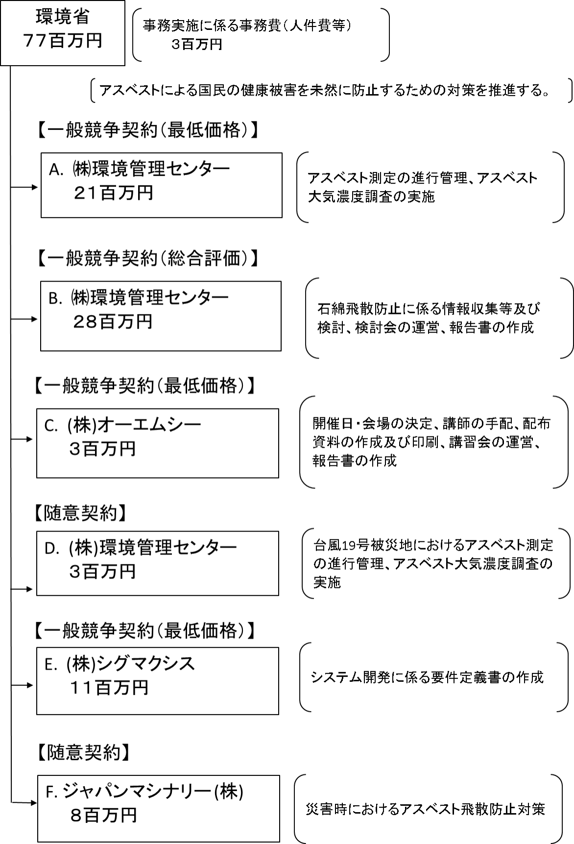

 |  |  |  | A.株式会社環境管理センター |  |  |  |  |  |  |  |  |  |  |  |  |  | B.株式会社環境管理センター
 |  |  |  | 費 目 |  |  |  | 使 途 |  |  |  |  |  |  | 金 額 (百万円） |  |  | 費 目 |  |  |  | 使 途 |  |  |  |  |  |  |  |  | 金 額 (百万円）
 |  |  |  | 人件費 |  |  |  | 計画検討、調査等 |  |  |  |  |  |  | 6 |  |  | 人件費 |  |  |  | 計画検討、検討会の運営等 |  |  |  |  |  |  |  |  | 17
 |  |  |  | 分析費 |  |  |  | 分析・測定 |  |  |  |  |  |  | 5 |  |  | 旅費 |  |  |  | 委員旅費等 |  |  |  |  |  |  |  |  | 3
...

